Portada

Agregue foto

Agregue foto

GERALDYN PAOLA PALACIO MARQUEZ
FLOR ALBA TOVAR PEREA


Agregue foto

JULIO MARIO RAMOS LOPEZ

Serpientes y Escaleras
Análisis |  |  | Diseño
Descripción | Desarrollo de un juego de mesa programado en Python que emula un tablero de 64 casillas con acciones específicas en cada casilla que promueven el uso del léxico y la ortografía. |  | Solución de alto nivel | Solución detallada
 |  |  |  | 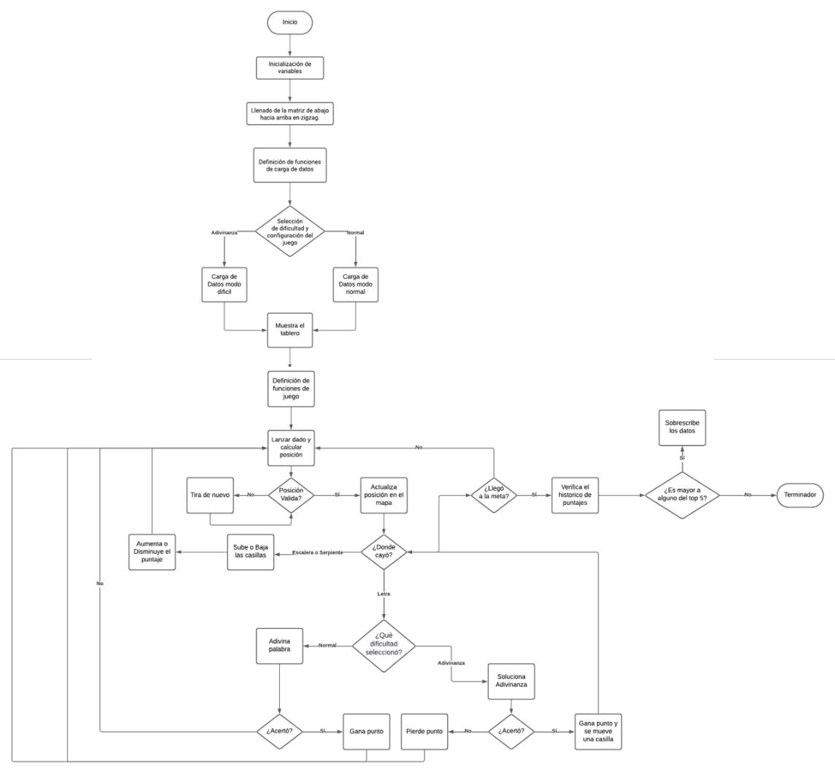
 |  |  | 1. Inicialización: - Crear la matriz del tablero de juego (8x8). - Inicializar los diccionarios para escaleras/serpientes, adivinanzas y palabras. 2. Lectura de archivos: - Leer el archivo de letras y asignar los valores a la matriz. - Leer el archivo de escaleras y serpientes y almacenar las posiciones y tipos en un diccionario. - Leer el archivo de adivinanzas y almacenar las preguntas y respuestas en un diccionario. - Leer el archivo de palabras y almacenar las opciones de palabras en un diccionario. 3. Selección de dificultad: - Presentar al usuario un menú para elegir entre el modo normal y el modo de adivinanzas. - Solicitar al usuario que ingrese su nombre de usuario (nickname). 4. Juego principal: - Mostrar el tablero de juego. - Lanzar el dado y mover al jugador según el resultado. - Verificar si el jugador ha caído en una casilla con letra y, de ser así, pedirle que ingrese una palabra o resolver una adivinanza. - Verificar si el jugador ha caído en una escalera o serpiente y moverlo a la posición correspondiente. - Repetir el proceso hasta que el jugador llegue al final del tablero. 5. Fin del juego: - Mostrar el puntaje final del jugador. - Actualizar y mostrar la tabla de puntuaciones más altas. - Salir del juego."
Condición inicial | El tablero se muestra por pantalla al iniciar el juego, el usuario no ha lanzado el dado y el puntaje histórico está vacío o contiene registros previos de otros juegos.

Condición final | El usuario alcanza la casilla 64 o agota los intentos permitidos, el juego termina y el puntaje final se compara con los registros históricos para determinar si entra en el top 5 de mejores puntajes.

Casos de prueba | 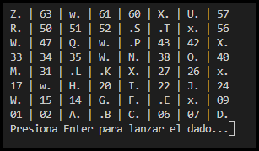

 | Estado Inicial | Estado final

Implementación |  |  | Pruebas
import os import random import time # Crear una matriz vacía de 8x8 matrix = [[0 for j in range(8)] for i in range(8)] # Crear un diccionario para almacenar las posiciones de escaleras y serpientes escaleras_serpientes = {} # Crear un diccionario para almacenar las adivinanzas adivinanzas = {} # Crear un diccionario para almacenar los paises diccionario_paises = {} # Llenar la matriz de abajo hacia arriba contador = 1 for i in range(7, -1, -1): if (7 - i) % 2 == 0: # Fila par en zigzag for j in range(8): matrix[i][j] = str(contador).zfill(2) contador += 1 else: # Fila impar en zigzag for j in range(7, -1, -1): matrix[i][j] = str(contador).zfill(2) contador += 1 def limpiar_consola(): if os.name == 'posix': # Para sistemas basados en Unix, como Linux y macOS os.system('clear') else: # Para otros sistemas, como Windows os.system('cls') # Leer datos del archivo y asignar valores a la matriz def leer_letras(archivo): with open(archivo, 'r') as file: for line in file: fila, columna, valor = line.split() matrix[int(fila)][int(columna)] = valor # Leer el archivo y guardar las posiciones def leer_Serpientes_Escaleras(archivo): with open(archivo, 'r') as file: for line in file: parts = line.split() if len(parts) == 6: tipo_inicio, inicio_fila, inicio_columna, tipo_fin, fin_fila, fin_columna = parts inicio = (int(inicio_fila), int(inicio_columna)) fin = (int(fin_fila), int(fin_columna)) if tipo_inicio.upper() == 'W': escaleras_serpientes[inicio] = ('escalera', fin) matrix[inicio[0]][inicio[1]] = tipo_inicio +" " matrix[fin[0]][fin[1]] = tipo_fin+" " elif tipo_inicio.upper() == 'X': escaleras_serpie |  |  | 